Hoja3
 |  |  | PLANILLA DE VERIFICACION DE SERVICIOS |  |  |  |  |  |  |  | FR 04- 003- 00 Fecha de Actualización 08 de Octubre de 2020 Pág. 1 de 1

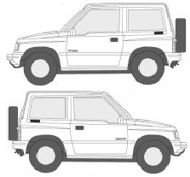
Coordinador: |  |  |  |  |  |  |  |  | Celular: |  |  | PLACA :
Conductor: |  |  |  |  |  |  |  |  | Cedula |  |  | Telefono :
FECHA | CIUDAD | CLIENTE |  | DIRECCION INICIAL | HORA INICIO RECOGIDA | DIRECCION DESTINO | HORA FINAL LUGAR DESTINO | DESCRIPCION DEL SERVICIO |  | USUARIO DEL SERVICIO |  | OBSERVACION | FIRMA USUARIO

Elaboró: Melissa Gómez Directora de Marketing y ventas |  |  |  |  | Elaboró: Melissa Gómez Directora de Marketing y ventas |  |  |  |  | Aprobó: Claudia Flórez Directora General

Hoja2

PLANILLA DE VERIFICACION DE SERVICIOS | FR-04-012
 | Fecha de Actualizacion
 | 08 de octubre de 2020
 | Pag 1 de 1

